Hoja1
 | SENTENCIA | ÍNDICE USADO | Justificación

RC9 |  | FECHAYHORA | Solo se requerira de los indices hechos por ORACLE yuno en FECHAYHORA( PEDIDO ) dado que solo se manejan llaves primarias y este atributo
RC10 |  | FECHAYHORA | Solo se requerira de los indices hechos por ORACLE yuno en FECHAYHORA( PEDIDO ) dado que solo se manejan llaves primarias y este atributo
RC11 | 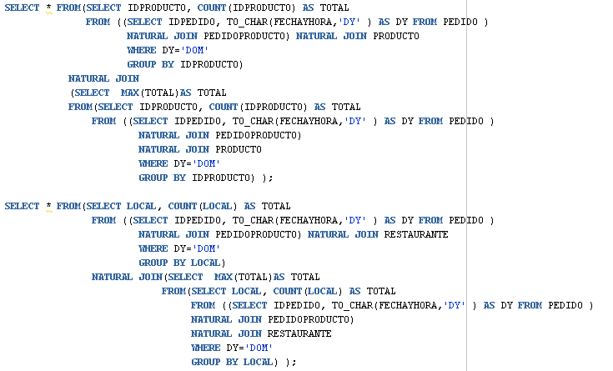 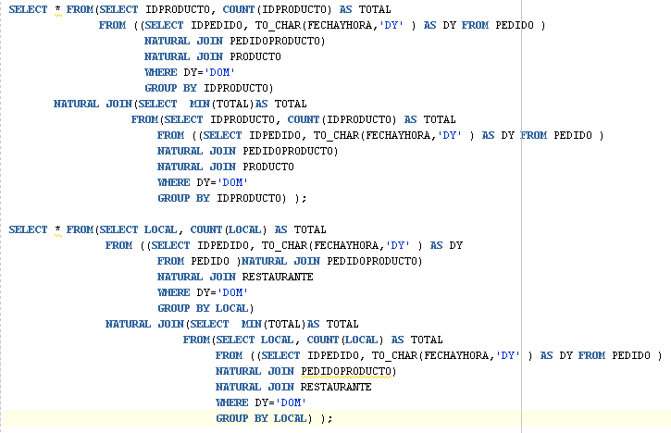 | FECHAYHORA | Solo se requerira de los indices hechos por ORACLE yuno en FECHAYHORA( PEDIDO ) dado que solo se manejan llaves primarias y este atributo
RC12 | 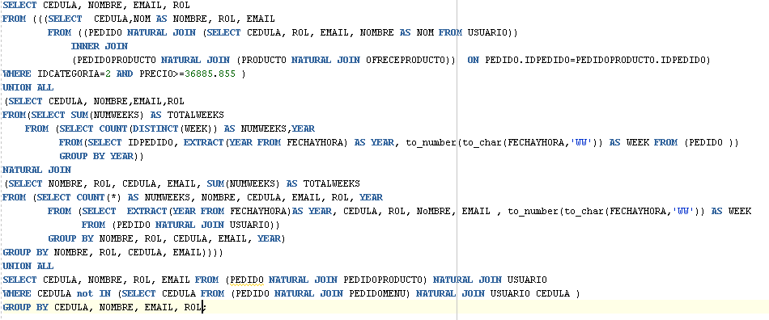 | FECHAYHORA | Solo se requerira de los indices hechos por ORACLE yuno en FECHAYHORA( PEDIDO ) dado que solo se manejan llaves primarias y este atributo

